Index
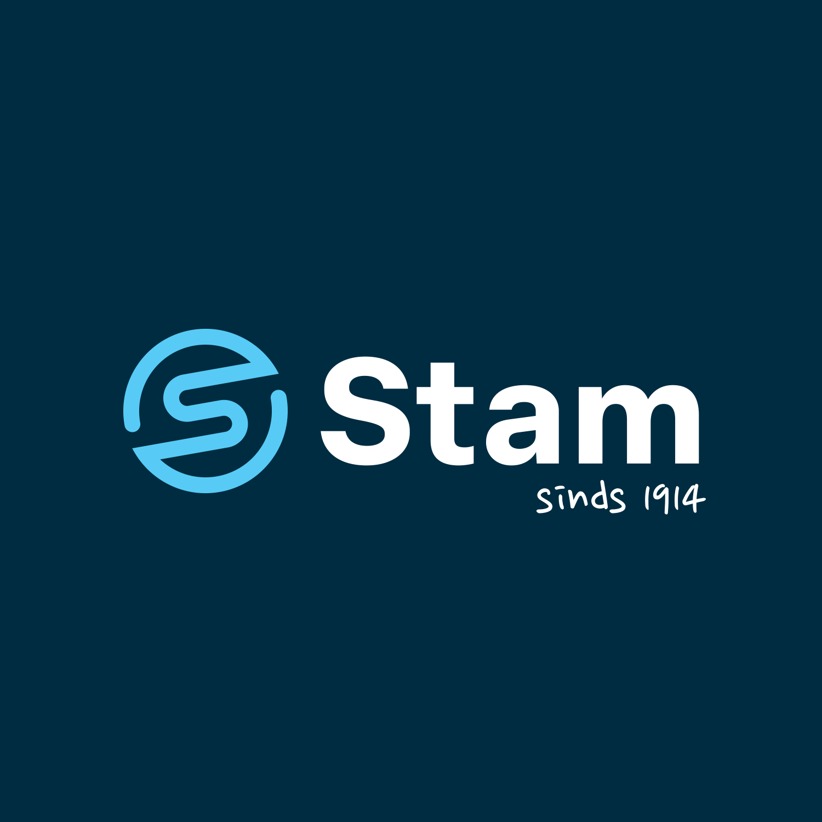 | Programme Concessionnaires Durables : Outil de Stratégie de Déploiement des Bonnes Pratiques Pour évaluer et planifier le déploiement des Bonnes Pratiques : Étape 1 : Comprendre le contenu des Bonnes Pratiques et leurs solutions en consultant le livret « Programme Concessionnaires Durables : Bonnes Pratiques » et la fiche « Bonnes Pratiques - Aperçu ». Étape 2 : Indiquer votre évaluation de l’état d’avancement de la mise en œuvre, de l’intérêt et de la complexité de la mise en œuvre dans les colonnes J, K et L des feuilles de calcul « Solutions ». Étape 3 : Sur la feuille de calcul « Gantt - Bonnes Pratiques », trier les Bonnes Pratiques en fonction de leurs scores et commencer la planification en indiquant les dates de début et de fin.
 | Version: 15-5-2025 Author: Thomas de Ruiter - STAM Dealers, Netherlands
Navigation Menu | Gantt - Best practices deployment timeline
 | Best Practices - Overview
 | Solutions - Buildings
 | Solutions - Process
 | Solutions - Business

 | Scoring based on variables stated below, along with a short description of their meaning. To be filled in COLUMNS J, K and L on the Solution Sheets
Etat de mise en œuvre | Interprétation et notation (score plus élevé -> priorité plus faible)
Etiérement mis en œuvre | La solution est appliquée de manière cohérente dans tous les domaines et emplacements concernés.
Largement mis en œuvre | La solution est appliquée dans la plupart des domaines et des lieux, mais des lacunes ou des manques mineurs subsistent.
Partiéllement mis en œuvre | La solution est appliquée dans certains domaines et lieux, mais des lacunes ou des manques importants subsistent.
Occasionellement mis en œuvre | La solution est appliquée de manière limitée et incohérente.
Pas mis en œuvre | La solution n'a pas été appliquée du tout.

Evaluation des intérets | Interprétation et notation (score élevé -> priorité élevée)
Fully Implemented | La solution est appliquée de manière cohérente dans tous les domaines pertinents et sa mise en œuvre n'est donc pas nécessaire - 0
Très interessant | La solution est intéressante à mettre en œuvre dès que possible - 4
Plutôt interressant | La solution est plus intéressante que non, mais elle n'est pas prioritaire - 3
Peu interessant | La solution est peu intéressante, mais certains aspects le sont - 2
Pas interresant | La solution n'est pas suffisamment intéressante et pertinente pour être mise en œuvre - 1
Impossible à implanter | La solution n'est pas implémentable par Stam - 0
Des investigations complémentaires nécessaires | La mesure est trop complexe pour permettre une décision à court terme quant à sa mise en œuvre, ou son impact net est très flou (transfert de charge, durabilité apparente) - 0 sustainability) - 0

Facile à implanter | Interprétation et notation (score élevé -> priorité élevée)
Facile | La mise en œuvre nécessite un minimum de ressources, de temps et d'expertise. Elle peut être exécutée rapidement, sans perturber les activités quotidiennes. - 3
Moyen | La mise en œuvre nécessite une planification, une coordination ou un investissement modérés. Un certain accompagnement ou une adaptation peuvent être nécessaires. - 2
difficile | La mise en œuvre est complexe, gourmande en ressources ou chronophage. Elle peut impliquer des changements importants, des défis techniques ou des coûts élevés. - 1

 | Determined time horizons (where the end of long term is the end of 2030, to reach proposed sustainability KPIs)
Phases d'implantation | Interpretation et seuil de notation
Court terme : 0-2 years | Pratiques à gains rapides, peu coûteuses et hautement prioritaires pour lesquelles l'intérêt est élevé - > 1,5
Moyen terme: 2-4 years | Pratiques nécessitant un effort/des ressources modérés pour un rendement moyen - entre 1 et 1,5
Long-terme: 4+ years | Pratiques complexes, à faible retour sur investissement et donc moins prioritaires - inférieures à 1

